MOST 系统逻辑
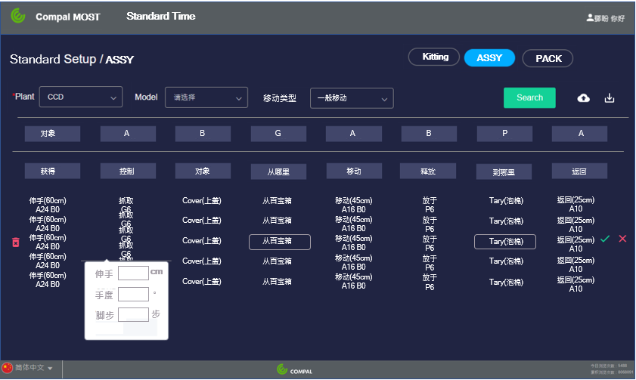
时间换算 | 1 TMU=0.036 second |  |  |  |  | 1second=27.8 TMU
一般移动 |  | 從+"從哪裡"+ ( A+B) +G + 對象/目標物+ (A+B)+ P+ A+ "到哪裡"
 |  |  | 单选取较大值 |  |  | 单选 |  |  | 单选 |  | 单选取较大值 |  | 单选 |  | 单选 |  |  | 单选
目标物 |  |  | A |  |  | B |  |  | G |  | A |  | B |  | P |  |  | A
 |  |  | 伸手 | (距离cm) |  | 眼部动作 | □ |  | 轻按 | □接触 | 伸手 | (距离cm) | 眼部动作 | □ | 丢 | □ |  | 返回 | (距离cm)
 |  |  | 手度 | (角度) |  | 起身或彎腰/坐 | □ |  | 接触 | □接触 | 手度 | (角度) | 起身或彎腰/坐 | □ | 保持住 | □
 |  |  | 脚步 | (距离cm) |  | 站 | □ |  | 轻拍 | □接触 | 翻转（要秀出） | 目标物 | 站 | □ | 放 | □无方向
 |  |  |  |  |  |  |  |  | 抓握 | □ | 脚步 | (距离cm) |  |  | 放 | □多种方向
 |  |  |  |  |  |  |  |  | 抓取 | □ |  |  |  |  | 放 | □一种方向
 |  |  |  |  |  |  |  |  | 重新抓握 | □ | 有選手度則一定要有＂翻轉＂＋＂目標物＂ |  |  |  | 组 | □多种方向
 |  |  |  |  |  |  |  |  | 换手 | □轉移 |  |  |  |  | 组 | □一种方向
 |  |  |  |  |  |  |  |  | 拿取 | □選取 |  |  |  |  | 复选
 |  |  |  |  |  |  |  |  | 拿取 | □選取(小) |  |  |  |  | 对准 | □精度(<4mm)
 |  |  |  |  |  |  |  |  | 拔出 | □分離
 |  |  |  |  |  |  |  |  | 拿取 | □收集 |  |  |  |  | 插入 | □
 |  |  |  |  |  |  |  |  |  |  |  |  |  |  | 較難處理 | □
 |  |  |  |  |  |  |  |  |  |  |  |  |  |  | 卡合 | □
 |  |  |  |  |  |  |  |  |  |  |  |  |  |  | 施加壓力 | □

 |  |  |  |  |  |  |  |  | 複選
 | 选择 |  | 获得 |  |  | 控制 |  | 目标物→对象 |  |  | 从哪里 |  | 移动 |  | 释放 | 複選 |  | 到哪里 |  | 返回
 | 左手 |  |  |  |  |  |  | 的 | 导电布 |  | 捡料架 |  |  |  | 目标物→对象 |  |  | MB
 | 右手 |  |  |  |  |  |  |  | 醋酸胶布 |  | 捡料架亮灯位置处 |  |  |  | 的 | 导电布 |  | LCD
 | 双手 |  |  |  |  |  |  |  | 背胶离型纸 |  | 百宝箱 |  |  |  |  | 醋酸胶布 |  | UP
 |  |  |  |  |  |  |  |  | 保护袋 |  | 托盘 |  |  |  |  | 背胶离型纸 |  | Lower
 |  |  |  |  |  |  |  |  | 保护套 |  | 材料盒 |  |  |  |  | 保护袋 |  | Cover
 |  |  |  |  |  |  |  |  | 保护膜 |  | 材料来料料盘 |  |  |  |  | 保护套 |  | PIN口
 |  |  |  |  |  |  |  |  | 铝箔 |  | 螺丝供料器 |  |  |  |  | 保护膜 |  | TP 小板
 |  |  |  |  |  |  |  |  | 小板 |  | 胶台 |  |  |  |  | 铝箔 |  | 托盘
 |  |  |  |  |  |  |  |  | 离型纸 |  | Label剥离机 |  |  |  |  | 小板 |  | 治具
 |  |  |  |  |  |  |  |  | 二維碼 |  | 栈板 |  |  |  |  | 离型纸 |  | 排线
 |  |  |  |  |  |  |  |  | mylar |  | 打印机 |  |  |  |  | 二維碼 |  | 孔
 |  |  |  |  |  |  |  |  | 金手指 |  | 线边桌 |  |  |  |  | mylar |  | 启动按钮
 |  |  |  |  |  |  |  |  | MB端 |  | 台车 |  |  |  |  | 金手指 |  | PPID
 |  |  |  |  |  |  |  |  | IO端 |  | 回流线 |  |  |  |  | MB端 |  | 工单二维码
 |  |  |  |  |  |  |  |  | TP端 |  | 螺丝供料器 |  |  |  |  | IO端 |  | 百宝箱图示位置
 |  |  |  |  |  |  |  |  | 扣环 |  | 治具 |  |  |  |  | TP端 |  | 卡槽
 |  |  |  |  |  |  |  |  | 小板背胶 |  | Cover(上盖) |  |  |  |  | 扣环 |  | Panel(显示屏)接口
 |  |  |  |  |  |  |  |  | 小板 |  |  |  |  |  |  | 小板背胶
 |  |  |  |  |  |  |  |  | 排线插头 |  |  |  |  |  |  | 小板
 |  |  |  |  |  |  |  |  | 上侧 |  |  |  |  |  |  | 排线插头
 |  |  |  |  |  |  |  |  | 下侧 |  |  |  |  |  |  | 上侧
 |  |  |  |  |  |  |  |  | 左上角 |  |  |  |  |  |  | 下侧
 |  |  |  |  |  |  |  |  | 左下角 |  |  |  |  |  |  | 左上角
 |  |  |  |  |  |  |  |  | 右上角 |  |  |  |  |  |  | 左下角
 |  |  |  |  |  |  |  |  | 右下角 |  |  |  |  |  |  | 右上角
 |  |  |  |  |  |  |  |  | 刷枪 |  |  |  |  |  |  | 右下角
控制移动 |  | 從+"從哪裡"+ ( A+B) +G + 對象/目標物+ M+ X + I + A+ "到哪裡" |  |  |  |  |  |  |  |  |  |  |  |  |  | 刷枪
 |  |  | 单选取较大值 |  |  | 单选 |  |  | 单选 |  | 单选取较大值 |  | 单选 |  |  | 铝箔背胶离型纸 |  | 单选
目标物 |  |  | A |  |  | B |  |  | G |  | M |  | X |  | I |  |  | A
 |  |  | 伸手 | (距离cm) |  | 眼部动作 | □ |  | 轻按 | □接触 | 按动按钮 | (距离cm)按钮 | 并压合机台 | (时间S) | 并检查 | □正常視線範圍 |  | 返回 | (距离cm)
 |  |  | 手度 | (角度) |  | 起身或彎腰/坐 | □ |  | 接触 | □接触 | 理 | (距离cm) | 并卡合&压合机台 | (时间S) | 并确认 | □正常視線範圍
 |  |  | 脚步 | (距离cm) |  | 站 | □ |  | 轻拍 | □接触 | 穿 | (距离cm) | 并热熔机台 | (时间S) | 并对准 | □到点
 |  |  |  |  |  |  |  |  | 抓握 | □抓握 | 滑出螺丝 | 3 TMU | 并点胶 | (时间S) | 并对齐 | □到两点
 |  |  |  |  |  |  |  |  | 抓取 | □抓握 | 推 | (距离cm) | 并锁附固定上个序列模型目标物(锁附顺序如图所示) | (0.216S) | 并检查 | □正常視線範圍外
 |  |  |  |  |  |  |  |  | 重新抓握 | □ | 拉 | (距离cm) | 并镭雕 | (时间S) | 并确认 | □正常視線範圍外
 |  |  |  |  |  |  |  |  | 换手 | □轉移 | 贴附 | (距离cm) | 刷PPID | (0.216S) | 并对准 | □到点
 |  |  |  |  |  |  |  |  | 拿取 | □選取 | 去除 | (距离cm) | 刷工单二维码 | (0.216S) | 并对齐 | □到两点
 |  |  |  |  |  |  |  |  | 拿取 | □選取(小) | 撕除 | (距离cm) | 刷条形码 | (0.216S)
 |  |  |  |  |  |  |  |  | 拔出 | □分離 | 折 | (距离cm)
 |  |  |  |  |  |  |  |  | 拿取 | □收集 | 擦拭 | (距离cm)
 |  |  |  |  |  |  |  |  |  |  | 旋转 | (圈数)直径<=12.5cm
 |  |  |  |  |  |  |  |  |  |  | 旋转 | (圈数)直径<=50cm
 |  |  |  |  |  |  |  |  |  |  | 撕开 | (距离cm)
 |  |  |  |  |  |  |  |  |  |  | 手度 | (角度)
 |  |  |  |  |  |  |  |  | 複選 |  | 脚步 | (距离cm)
 | 选择 |  | 获得 |  |  | 控制 |  | 目标物→对象 |  |  | 从哪里 |  | 控制 | 到哪里 |  | 对齐 | 哪里 |  |  | 返回
 | 左手 |  |  |  |  |  |  | 的 | 导电布 |  | 捡料架 |  |  | MB |  |  | MES电脑
 | 右手 |  |  |  |  |  |  |  | 醋酸胶布 |  | 捡料架亮灯位置处 |  |  | LCD |  |  | 线槽
 | 双手 |  |  |  |  |  |  |  | 背胶离型纸 |  | 百宝箱 |  |  | UP |  |  | mark线
 |  |  |  |  |  |  |  |  | 保护袋 |  | 托盘 |  |  | Lower |  |  | 平行接口
 |  |  |  |  |  |  |  |  | 保护套 |  | 材料盒 |  |  | Cover |  |  | 螺丝孔
 |  |  |  |  |  |  |  |  | 保护膜 |  | 材料来料料盘 |  |  | PIN口
 |  |  |  |  |  |  |  |  | 铝箔 |  | 螺丝供料器 |  |  | TP 小板
 |  |  |  |  |  |  |  |  | 小板 |  | 胶台 |  |  | 托盘
 |  |  |  |  |  |  |  |  | 离型纸 |  | Label剥离机 |  |  | 治具
 |  |  |  |  |  |  |  |  | 二維碼 |  | 栈板 |  |  | 排线
 |  |  |  |  |  |  |  |  | mylar |  | 打印机 |  |  | 孔
 |  |  |  |  |  |  |  |  | 金手指 |  | 线边桌 |  |  | 启动按钮
 |  |  |  |  |  |  |  |  | MB端 |  | 台车 |  |  | PPID
 |  |  |  |  |  |  |  |  | IO端 |  | 回流线 |  |  | 工单二维码
 |  |  |  |  |  |  |  |  | TP端 |  | 螺丝供料器 |  |  | 百宝箱图示位置
 |  |  |  |  |  |  |  |  | 扣环 |  | 治具 |  |  | 卡槽
 |  |  |  |  |  |  |  |  | 小板背胶 |  | Cover(上盖) |  |  | 铝箔
 |  |  |  |  |  |  |  |  | 小板 |  |  |  |  | Panel(显示屏)接口
 |  |  |  |  |  |  |  |  | 排线插头背胶
 |  |  |  |  |  |  |  |  | 排线插头
 |  |  |  |  |  |  |  |  | 上侧
 |  |  |  |  |  |  |  |  | 下侧 |  |  |  |  |  |  |  | 4.5871559633
 |  |  |  |  |  |  |  |  | 左上角
 |  |  |  |  |  |  |  |  | 左下角
 |  |  |  |  |  |  |  |  | 右上角
 |  |  |  |  |  |  |  |  | 右下角
 |  |  |  |  |  |  |  |  | 刷枪

刷工单，依据MES电脑指示拣料 |  |  |  |  | → | (伸手60cm)右手抓握刷枪(60cm)保持住到工单二维码,按刷枪按钮并确认MES电脑
捡M/B(主板)，刷M/B PPID,放于料箱固定位置 |  |  |  |  | → | (伸手60cm)右手从捡料架亮灯位置拿取M/B(主板)(40cm)左手保持住到PPID,按刷枪按钮并确认MES电脑,(60cm)右手放到百宝箱图示位置
从百宝箱取Cover(上盖)撕除包装袋，将cover放于泡棉 |  |  |  |  | → | (伸手60cm)右手从百宝箱拿取Cover(上盖)(40cm)左手抓握Cover(上盖)的包装袋去除,丢到垃圾桶(60cm)右手放到泡棉
从百宝箱取黑色天线去除包装袋按图示撕除小板背胶贴至图示卡槽 |  |  |  |  | → | (伸手60cm)右手从百宝箱拿取黑色天线(10cm)左手抓握黑色天线的包装袋去除,丢到垃圾桶(60cm)
 |  |  |  |  |  | 右手重新抓握翻转左手抓握黑色天线的小板背胶撕除,丢到垃圾桶,左手抓握黑色天线的小板贴附到卡槽
按图示理黑色天线至Cover(上盖)左下角卡勾 |  |  |  |  | → | (伸手40cm)左手从Cover(上盖)抓握黑色天线,理(20cm)到Cover(上盖),并对齐线槽,[右手按一下到卡槽](*2)
取3个mylar（麦拉）按图示标注位置固定天线 |  |  |  |  | → | (伸手60cm)[右手从材料盒拿取mylar（麦拉）,贴附到黑色天线,并对齐mark线,右手按一下到Cover(上盖)](*3)
从百宝箱取白色天线去除包装袋，按图示2.0组裸天线部分 |  |  |  |  | → | (伸手60cm)右手从百宝箱拿取白色天线(10cm)左手抓握白色天线的包装袋去除,丢到垃圾桶(60cm)
(补充组裸天线部分,档大于2.5CM用穿属于移动,小于2.5用组属于一般) |  |  |  |  |  | (伸手60cm)右手重新抓握白色天线,穿/组到卡勾
按图示3.0将铝箔贴回固定天线并将铝箔压平整 |  |  |  |  | → | (伸手60cm)左手抓握铝箔贴附到Cover(上盖),右手抓握压天线简易治具轻按到铝箔
拿取显示屏，将显示屏排线按箭头方向平行插入显示屏接口 |  |  |  |  | → | (伸手60cm)左手从百宝箱拿取 Panel(显示屏)翻转,(40cm)右手从Cover(上盖)拿取 Panel(显示屏)排线,重新抓取,对准插入 Panel(显示屏)接口
将显示屏排线扣环扣于接口 |  |  |  |  | → | 右手抓握 Panel(显示屏)排线扣环,卡合到 Panel(显示屏)接口
撕除显示屏排线插头处背胶贴于panel |  |  |  |  | → | 右手抓握 Panel(显示屏)的排线插头背胶撕除,丢到垃圾桶.右手抓握 Panel(显示屏)的排线插头,贴附到 Panel(显示屏)接口
将 Panel(显示屏)装于Cover(上盖) |  |  |  |  | → | 右手翻转,双手抓握 Panel(显示屏),(60cm)对准组到Cover(上盖)
按图示1.0-2.0锁附1颗螺丝固定转轴支架 |  |  |  |  | → | (伸手60cm)右手抓握电动起子,[拉(60cm)到螺丝供料器,接触螺丝滑出,拉到转轴支架并对准螺丝孔,接触螺丝锁附固定](*1)
卡合下侧panel(显示屏)与bezel(显示屏边框)左右角区域 |  |  |  |  | → | (伸手60cm)右手从百宝箱抓握bezel(显示屏边框),[(40cm)左手抓握bezel(显示屏边框)的左下角,(40cm)右手重新抓握bezel(显示屏边框)的左下角,对准组到Cover(上盖)并卡合](*2)
按图示顺序卡合Bezel(显示屏边框)上侧左右角区域 |  |  |  |  | → | [(伸手60cm)右手从泡棉抓握bezel(显示屏边框)的右上角,对准组到Cover(上盖)并卡合](*2)
按图示卡合Bezel下侧 |  |  |  |  | → | (伸手60cm)双手从泡棉抓握bezel(显示屏边框)的下侧,[卡合到Cover(上盖)](*4)
将LCD放于绑定治具内，刷工单，双手按压启动按钮，自动卡合&压合机台 |  |  |  |  |  | (伸手60cm)双手从泡棉抓握LCD,(60cm)对准放到LCD&Bezel 压合治具
 |  |  |  |  |  | (伸手60cm)右手从百宝箱抓握工单撕除, (60cm)到LCD&Bezel 压合治具的刷枪扫描, (60cm)轻按贴附到百宝箱
 |  |  |  |  |  | (伸手60cm)双手按压LCD&Bezel 压合治具的启动按钮,压合(10S)LCD
将压合完成后的LCD放回泡棉 |  |  |  |  |  | (伸手60cm)双手抓握LCD, (60cm)放到泡棉

工作表2
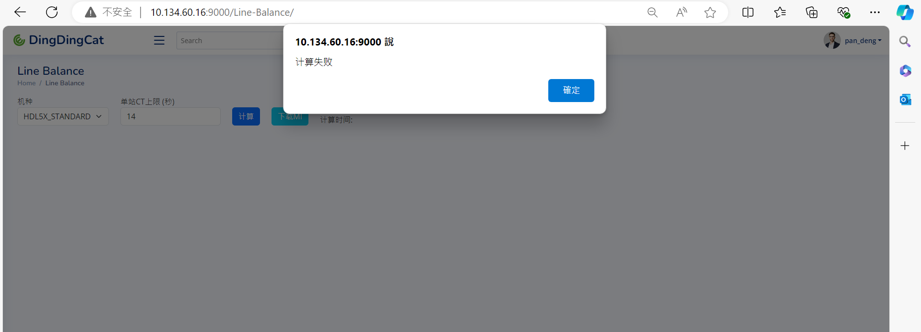
Level System 教學檔案

甚麼是Level System?
 | Level System是一種數位化組裝邏輯的表達方式，目的是為了解決組裝過程中所遇到的順序問題，而在過程中不會是單純的順序排列，要考慮當時組裝的機型的結構不同，或是自動化設備的操作、治具操作等等情況。而將這些邏輯利用數位化的方式表達後，系統才能夠對於此數據進行學習，並且找到最佳的組裝流程。

Level System的表達方式?
 | 裡面主要的參數有七點：
 | 1.動作描述：對於該動作的標準描述，此段描述要經過IE審核後，認定為標準描述即可使用。
 | 2.動作時長：對於此動作所花費的時間，計算公式為標準時間*寬放係數。
 | 3.分割限制名稱：限制有著相同名稱的動作在同一個站別的標籤，命名方式為”nb”+”數字”，ex: nb1、nb2。
 | 4.分割限制數量：設定標籤的限制數量，輸入須為正整數。
 | 5.歸屬名稱：與從屬名稱相同的限制，需要輸入功能字符，不同的字符表達的邏輯關係也不同，名稱不可重複，命名方式為” 功能字符”+”數字”，main不包含在裡面。ex: sub1、cub1。
 | 6.歸屬層級：在此所限制的層級，該項目只能為正整數
 | 7.從屬名稱：與歸屬名稱相同的限制，需要輸入功能字符，不同的字符表達的邏輯關係也不同，名稱不可重複，命名方式為” 功能字符”+”數字”， main不包含在裡面。ex: sub1、cub1。

何謂功能字符?
 | 字符的功能為表達不同種類的動作群組，目前現有main、sub、cub、nb這四種。
 | 1.main: 主要順序分層。在編輯層級中的主要層級，所有層級文件的最初分層必須使用main.
 | 2.sub: 次要順序分層。層級深度到2以後所使用的順序編制.
 | 3.cub: 次要固化分層。將動作固化成系統無法分割的動作區塊.
 | 4.nb: 分割限制元素。可以限制擁有相同元素標籤的層級數量.

以下利用幾個簡單的例子來幫助理解Level System的描述方式：
1.我們今天有10個動作A~J，這10個動作需要依順序完成，動作之間沒有互相綁定的關係，意旨可以拆分到不同站別來完成，此時我們要怎麼表達。

Ans：首先我們會有一張空白的層級表，在確定過我們的需求後填入項對應的字符。
內容 | 原始秒數 | 系數 | Second | Number | Number_Count | Ascription | Level | Countersignature
A | 1 | 1 | 1
B | 1 | 1 | 1
C | 1 | 1 | 1
D | 1 | 1 | 1
E | 1 | 1 | 1
F | 1 | 1 | 1
G | 1 | 1 | 1
H | 1 | 1 | 1
I | 1 | 1 | 1
J | 1 | 1 | 1

完成後的層級表格如下。
內容 | 原始秒數 | 系數 | Second | Number | Number_Count | Ascription | Level | Countersignature
A | 1 | 1 | 1 |  |  | main | 1
B | 1 | 1 | 1 |  |  | main | 2
C | 1 | 1 | 1 |  |  | main | 3
D | 1 | 1 | 1 |  |  | main | 4
E | 1 | 1 | 1 |  |  | main | 5
F | 1 | 1 | 1 |  |  | main | 6
G | 1 | 1 | 1 |  |  | main | 7
H | 1 | 1 | 1 |  |  | main | 8
I | 1 | 1 | 1 |  |  | main | 9
J | 1 | 1 | 1 |  |  | main | 10

main為主要的層級分層字符，而動作的排列順序會依照所編列的數字1~10進行排序，而A~J的動作歸屬都是main，以下是我們的示意圖。

2.承接上題，這次A、B、C三個動作可以在前三步驟交換，剩下七個動作必須在這三個動作完成後再進行順序完成。

Ans：這時我們只需要將前三個層級的數字設為1即可達成此目的。
內容 | 原始秒數 | 系數 | Second | Number | Number_Count | Ascription | Level | Countersignature
A | 1 | 1 | 1 |  |  | main | 1
B | 1 | 1 | 1 |  |  | main | 1
C | 1 | 1 | 1 |  |  | main | 1
D | 1 | 1 | 1 |  |  | main | 2
E | 1 | 1 | 1 |  |  | main | 3
F | 1 | 1 | 1 |  |  | main | 4
G | 1 | 1 | 1 |  |  | main | 5
H | 1 | 1 | 1 |  |  | main | 6
I | 1 | 1 | 1 |  |  | main | 7
J | 1 | 1 | 1 |  |  | main | 8

3.承接上題，此時D、E、F三個動作為獨立的順序動作，一旦開始做D，就必須將E、F做完才能進行其他動作，D、E、F群組動作可以和A、B、C三個動作做互換順序。

Ans：為了要讓D、E、F擁有獨立順序，必須要將此三個動作用sub功能標籤給另外設置。我們將這三個動作向後延伸一個深度，讓原先的main的層級1 後新增了一個附屬標籤sub1，再讓D、E、F三個動作的從屬變成sub1即可。

內容 | 原始秒數 | 系數 | Second | Number | Number_Count | Ascription | Level | Countersignature
A | 1 | 1 | 1 |  |  | main | 1
B | 1 | 1 | 1 |  |  | main | 1
C | 1 | 1 | 1 |  |  | main | 1
D | 1 | 1 | 1 |  |  | main | 1 | sub1 | 1
E | 1 | 1 | 1 |  |  |  |  | sub1 | 2
F | 1 | 1 | 1 |  |  |  |  | sub1 | 3
G | 1 | 1 | 1 |  |  | main | 2
H | 1 | 1 | 1 |  |  | main | 3
I | 1 | 1 | 1 |  |  | main | 4
J | 1 | 1 | 1 |  |  | main | 5

4.現在要將D、E、F三個連續動作設置程不可分站的動作，其餘條件不變。

Ans：這時只需要將功能標籤sub1改成cub1即可。
內容 | 原始秒數 | 系數 | Second | Number | Number_Count | Ascription | Level | Countersignature
A | 1 | 1 | 1 |  |  | main | 1
B | 1 | 1 | 1 |  |  | main | 1
C | 1 | 1 | 1 |  |  | main | 1
D | 1 | 1 | 1 |  |  | main | 1 | cub1 | 1
E | 1 | 1 | 1 |  |  |  |  | cub1 | 2
F | 1 | 1 | 1 |  |  |  |  | cub1 | 3
G | 1 | 1 | 1 |  |  | main | 2
H | 1 | 1 | 1 |  |  | main | 3
I | 1 | 1 | 1 |  |  | main | 4
J | 1 | 1 | 1 |  |  | main | 5

5.現在B、C動作需要設置成不可分割，D、E、F是獨立的連續動作，B、C動作結束後才可以接D的動作。A動作可以在B、C動作的前後皆可，亦可在D、E、F動作前後。G、H、I、J動作需要在A~F都做完後才可接續完成。

Ans：這時我們可以先完成B~F的動作層級，B、C的動作需要使用cub功能組合，並且將main的層級設置成1，接下來將D、E、F的動作用sub功能組合，並將main設置成2。然後依據動作要求A可以在此兩組動作間跳躍，因此我們這邊將用到變動層級符號“ ~ ”，將A動作的歸屬main層級設置成1~2即可，後續動作要在A~F動作都完成，所以將後續main層級從3開始依序遞增。
內容 | 原始秒數 | 系數 | Second | Number | Number_Count | Ascription | Level | Countersignature
A | 1 | 1 | 1 |  |  | main | 1~2
B | 1 | 1 | 1 |  |  | main | 1 | cub1 | 1
C | 1 | 1 | 1 |  |  |  |  | cub1 | 2
D | 1 | 1 | 1 |  |  | main | 2 | sub1 | 1
E | 1 | 1 | 1 |  |  |  |  | sub1 | 2
F | 1 | 1 | 1 |  |  |  |  | sub1 | 3
G | 1 | 1 | 1 |  |  | main | 3
H | 1 | 1 | 1 |  |  | main | 4
I | 1 | 1 | 1 |  |  | main | 5
J | 1 | 1 | 1 |  |  | main | 6

6.承接上題，動作G、H無法在同一站別。

Ans：這時需要用到nb功能標籤，需要在G、H的Number欄位設置一個nb標籤(nb1)，之後在Number_Count設定限制次數，而為了要將兩個動作設置在不同站別，此時需要將次數設置成1，意旨同一個站別內只能有一個擁有這種標籤的動作。
內容 | 原始秒數 | 系數 | Second | Number | Number_Count | Ascription | Level | Countersignature
A | 1 | 1 | 1 |  |  | main | 1~2
B | 1 | 1 | 1 |  |  | main | 1 | cub1 | 1
C | 1 | 1 | 1 |  |  |  |  | cub1 | 2
D | 1 | 1 | 1 |  |  | main | 2 | sub1 | 1
E | 1 | 1 | 1 |  |  |  |  | sub1 | 2
F | 1 | 1 | 1 |  |  |  |  | sub1 | 3
G | 1 | 1 | 1 | nb1 | 1 | main | 3
H | 1 | 1 | 1 | nb1 | 1 | main | 4
I | 1 | 1 | 1 |  |  | main | 5
J | 1 | 1 | 1 |  |  | main | 6

7.當開始動作A就必須將B、C、D、E也做完，而開始動作F就必須將G、H、I、J給做完，A群組和F群組可以互調，動作B->C和D->E不可拆分，且兩組動作不能在同一站，但兩組動作可以互相對調。動作G->H不可拆分，動作I->J需要等動作H做完以後才可以。

Ans：由動作要求可知A群組和B群組是同一層級，先將兩個開頭動作都設置成main歸屬的1。再來看動作B->C和D->E是要在A動作完成後才可進行互換的，所以我們將深度2的群組A新增sub1，將動作A層級設成1，B、D設成2。而B->C不可分割，深度3設置cub1。D->E也不可分割，深度3設置cub2。而群組B和D不可以在同一站要在Number標籤上設置nb1且限制數量設置1。依照動作需求，群組F的順序為F->G->H->I->J，將深度2設置sub2，而G、H動作不可分割，將動作G的深度3設置cub讓G->H組合。

常見錯誤

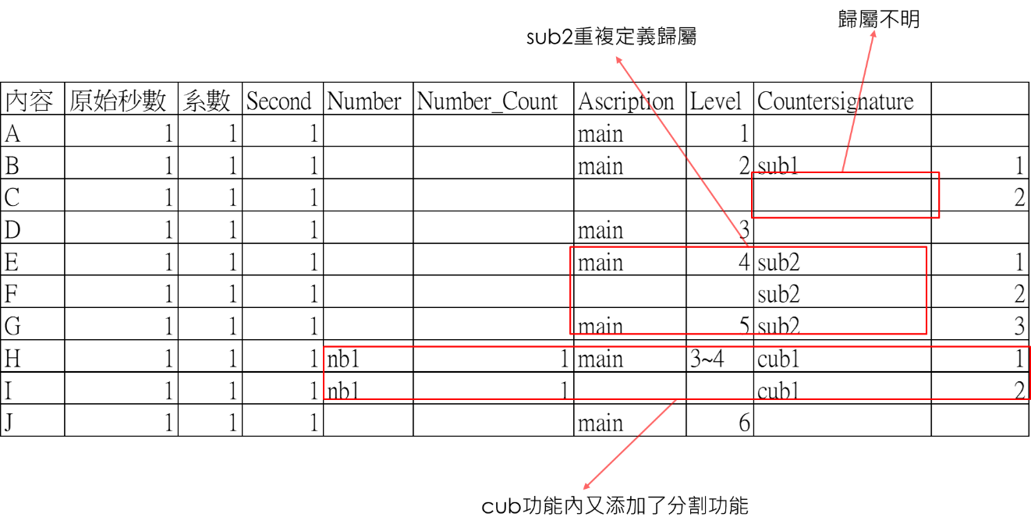

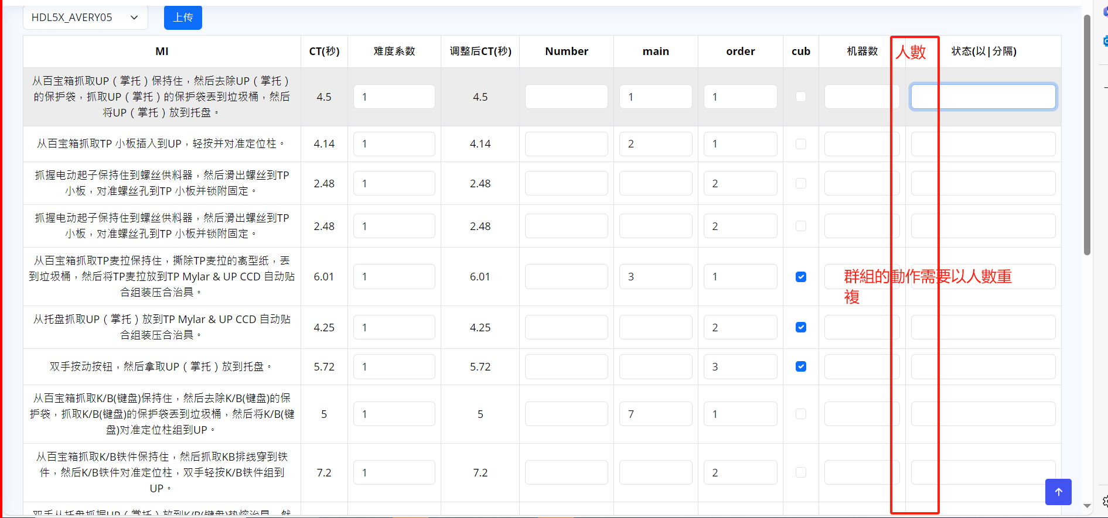

 |  | A |  |  | A |  | A
 |  | B | *2 | → | B | + | B
 |  | C |  |  | C |  | C

 |  | 時間邏輯/2---Follow 機器數的邏輯
 |  | LB的邏輯---需要增加重複的動作群組棒棒
 |  | 如果增加以上則以此類推

 | 1. 都一定產出一個LB+限制線
 | 2.需要指出超過限制的列數
 | 3. "或" For main 1/3 動作可以在1或3被執行
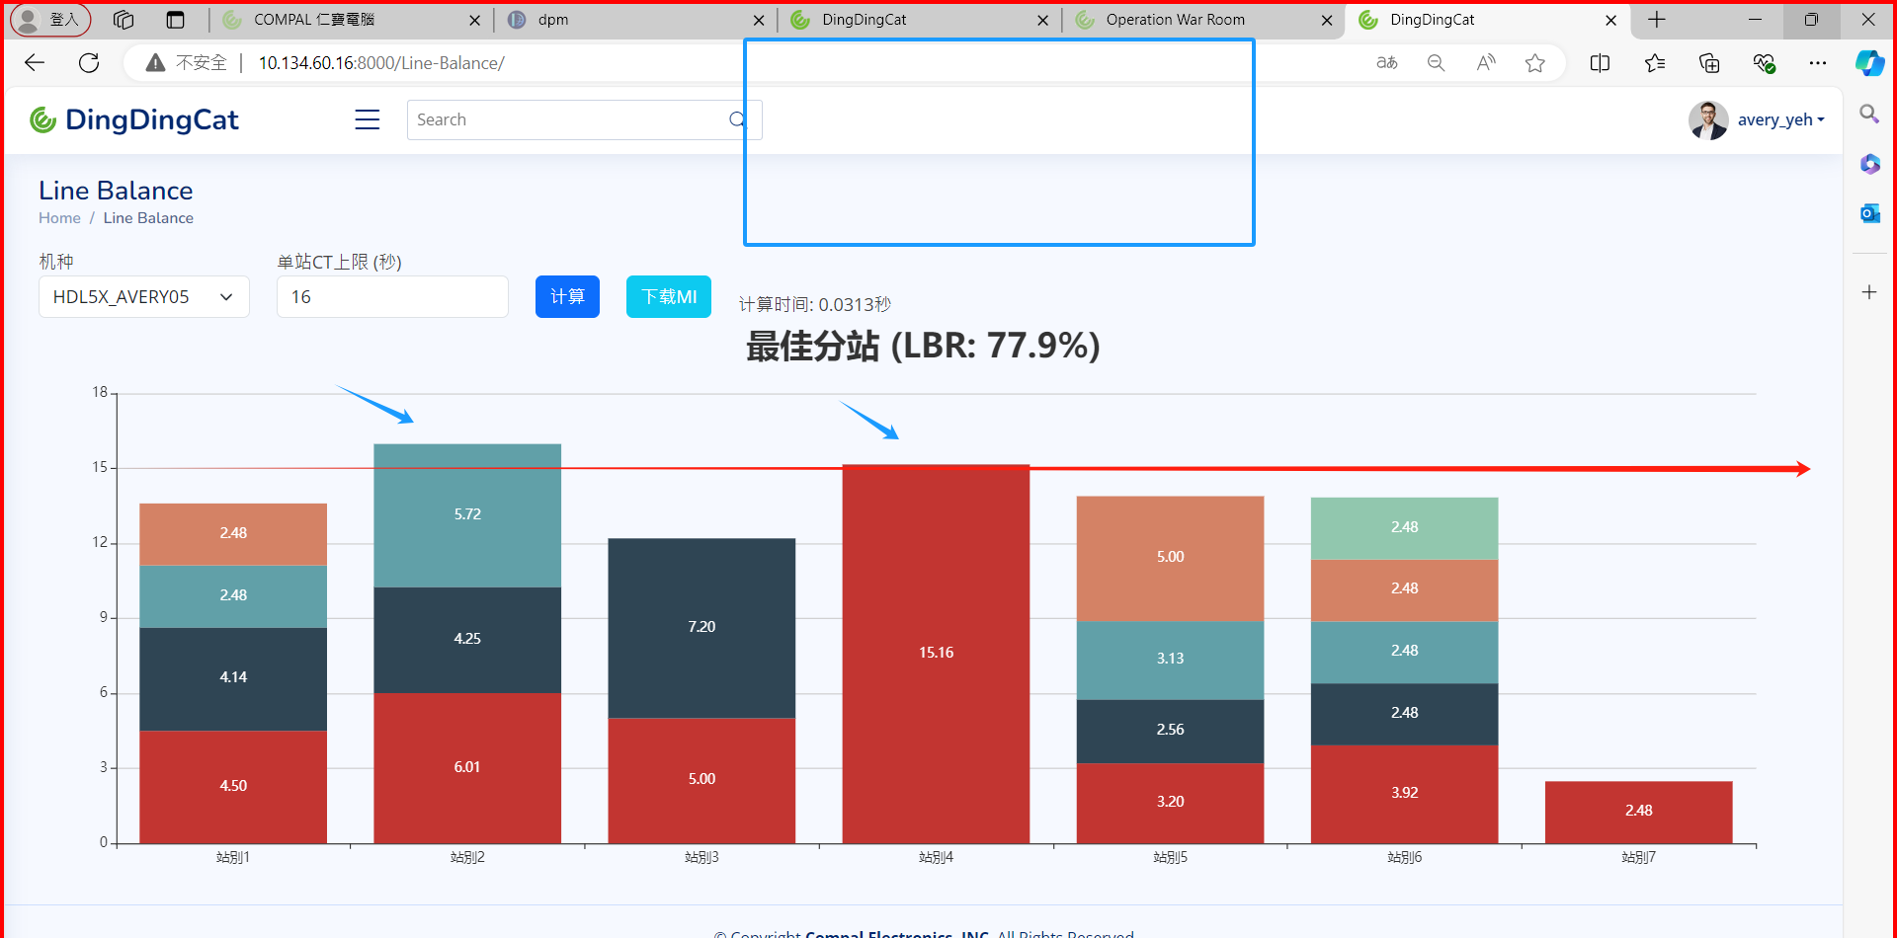
 | 4. Level system 希望可以跳號填寫 (follow單機版則無問題)
 | 5. Level system 前面加一欄行號，方便操作
 | 6. most system 語句更動時，level system 不要清空 (需要區分上傳跟暫存)
 | 7.某些限制邏輯需要教學

